HMI处理规范
规定各应用在正常情况下对各按键是否响应，具体响应动作及产生的响应结果依赖于车机所处的约束条件
 |  | 按键动作
 |  | 音量增加 | 音量减小 | 静音 | 上一曲 | 下一曲 | 接听 | 挂断 | MODE | 其它动作 | 序号 | 约束条件

前台应用（车机状态） | 主界面 | √ | √ | √ | × | × | √ | √ | √ | ？ | 1 | WIFI连接

 | 电子书 | √ | √ | √ | √ | √ | √ | √ | √ | ？ | 2 | 蓝牙连接

 | 收音机 | √ | √ | √ | √ | √ | √ | √ | √ | ？ | 3 | 电话状态

 | 设置 | √ | √ | √ | × | × | √ | √ | √ | ？ | 4 | 外设状态

 | 空调 | √ | √ | √ | × | × | √ | √ | √ | ？ | 5 | 升级状态

 | 汽车 | √ | √ | √ | × | × | √ | √ | √ | ？ | 6 | 诊断状态

 | 蓝牙电话 | √ | √ | √ | × | × | √ | √ | × | ？
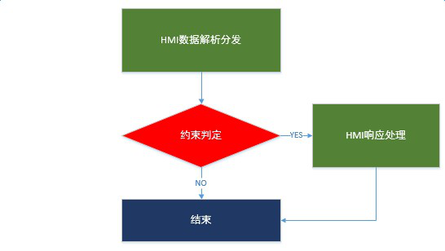
 | 蓝牙音乐 | √ | √ | √ | √ | √ | √ | √ | √ | ？

 | IPOD音乐 | √ | √ | √ | √ | √ | √ | √ | √ | ？

 | USB音乐 | √ | √ | √ | √ | √ | √ | √ | √ | ？

 | USB视频 | √ | √ | √ | √ | √ | √ | √ | √ | ？

 | USB图片 | √ | √ | √ | √ | √ | √ | √ | √ | ？

 | 手机互联 | √ | √ | √ | × | × | √ | √ | √ | ？

 | 固件升级 | × | × | × | × | × | × | × | × | ×

 | 系统诊断 | × | × | × | × | × | × | × | × | ×

 | 待机 | √ | √ | √ | √ | √ | √ | √ | √ | ？

